3.〔1〕(1)(ｱ)月別外国人入国者数
３．九州における観光の現況

九州は大陸に近いという地理的優位性や温泉を初めとする豊かな観光資源に恵まれ、我が国有数の観光地域としての地位を築いてきた。人口減少・少子高齢化が進むなか、九州の強みを活かした観光地域づくりを通じた地域活性化に大きな期待が集まっている。 今後、コロナ禍で活力が失われてしまった観光地・観光関連産業の国内需要の喚起や、観光資源の磨き上げ、インバウンドの地方誘客・消費拡大にむけた受入環境の整備が求められる。

〔1〕 観光の状況
(1) 九州への外国人入国者数の推移

2022年の九州への外国人入国者数は402,197人で、昨年に引き続きコロナウイルスの影響により年間値では低水準となったが、2022年10月11日の水際対策緩和以降は順調に増加している。

（ｱ）月別外国人入国者数 |  |  |  | 上段：外国人入国者数 中段：特例上陸数 下段：特例上陸を含む外国人入国者数
 | １月 | ２月 | ３月 | ４月 | ５月 | ６月 | ７月 | ８月 | ９月 | １０月 | １１月 | １２月 | 合計
 | 319,792 | 312,460 | 311,880 | 318,714 | 293,279 | 293,141 | 283,422 | 279,592 | 286,518 | 299,191 | 299,150 | 326,533 | 3,623,672
2018 | 128,712 | 124,862 | 88,744 | 106,016 | 110,792 | 134,855 | 171,550 | 162,445 | 135,012 | 127,085 | 104,752 | 97,792 | 1,492,617
 | 448,504 | 437,322 | 400,624 | 424,730 | 404,071 | 427,996 | 454,972 | 442,037 | 421,530 | 426,276 | 403,902 | 424,325 | 5,116,289
 | 343,560 | 332,586 | 332,421 | 313,208 | 298,443 | 299,689 | 266,205 | 192,670 | 161,164 | 183,043 | 187,171 | 197,110 | 3,107,270
2019 | 85,708 | 56,824 | 66,890 | 67,562 | 71,490 | 123,672 | 152,673 | 137,570 | 108,608 | 73,590 | 88,916 | 81,253 | 1,114,756
 | 429,268 | 389,410 | 399,311 | 380,770 | 369,933 | 423,361 | 418,878 | 330,240 | 269,772 | 256,633 | 276,087 | 278,363 | 4,222,026
 | 220,429 | 100,192 | 11,102 | 37 | 273 | 11 | 81 | 89 | 84 | 223 | 820 | 2,414 | 335,755
2020 | 69,058 | 0 | 0 | 0 | 0 | 0 | 0 | 0 | 0 | 0 | 0 | 0 | 69,058
 | 289,487 | 100,192 | 11,102 | 37 | 273 | 11 | 81 | 89 | 84 | 223 | 820 | 2,414 | 404,813
 | 2,129 | 191 | 349 | 352 | 264 | 261 | 453 | 191 | 400 | 458 | 630 | 441 | 6,119
2021 | 0 | 0 | 0 | 0 | 0 | 0 | 0 | 0 | 0 | 0 | 0 | 0 | 0
 | 2,129 | 191 | 349 | 352 | 264 | 261 | 453 | 191 | 400 | 458 | 630 | 441 | 6,119
 | 533 | 597 | 2,144 | 5,222 | 6,264 | 5,258 | 8,034 | 11,108 | 13,823 | 49,116 | 123,538 | 176,560 | 402,197
2022 | 0 | 0 | 0 | 0 | 0 | 0 | 0 | 0 | 0 | 0 | 0 | 0 | 0
 | 533 | 597 | 2,144 | 5,222 | 6,264 | 5,258 | 8,034 | 11,108 | 13,823 | 49,116 | 123,538 | 176,560 | 402,197

(万人)
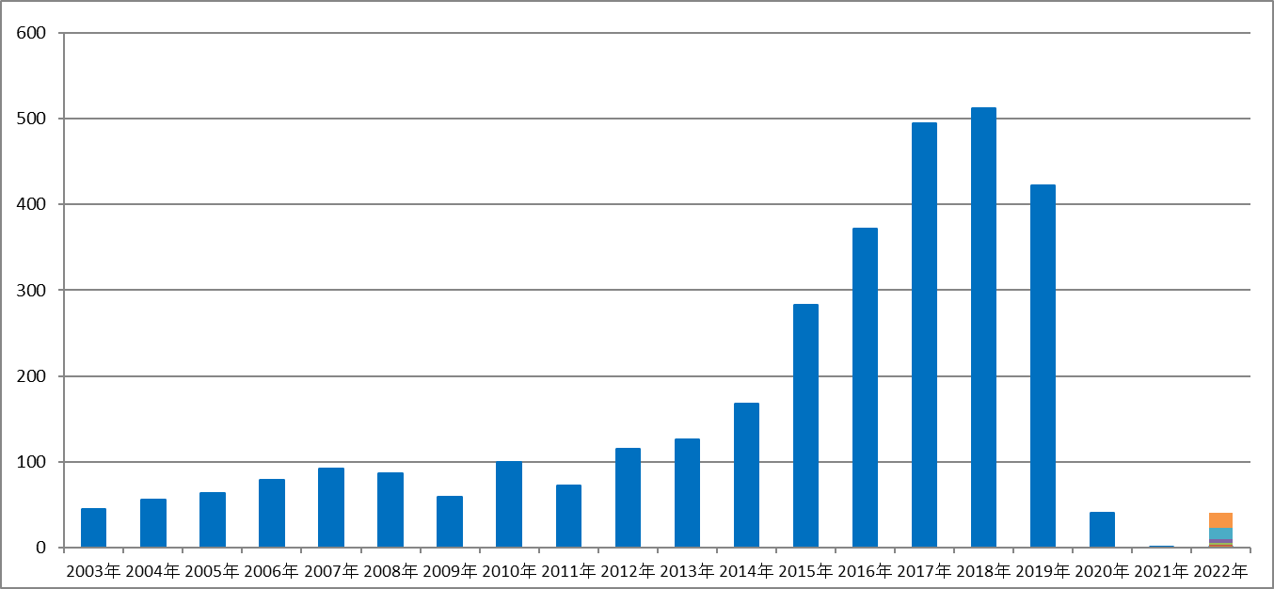

※１ 毎月のデータは月報から、年計は年報から転載しているため、月ごとの集計と一致しないこともある。 出典：法務省出入国管理等計

